상품제안서
크로스 클래식 센츄리2 볼펜 | 상품코드: S46836

 |  |  |  |  |  |  | 02-713-8555 | www.synergygift.co.kr
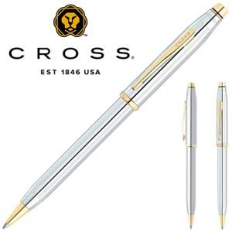

【상세/제작정보】

【인쇄/포장옵션】 | 실크, 레이저 / 포장지포장

【공급단가】 | 수량 | 10~ | 30~ | 100~ | 300~ | 500~
*VAT별도 | 단가 | 97,150원 | 91,540원 | 87,790원 | 85,540원 | 83,290원

【상품 URL】 | https://www.synergygift.co.kr:443/src/goods_detail.php?gdno=46836

